Guía
Solicitud de llenado y vinculación MIR por dependencia alineado al PED 2021-2027

Objetivo
Facilitar el proceso de registro de los indicadores de desempeño y cada uno de sus elementos, derivados de los Planes de Trabajo de las diversas Dependencias, vinculándolos a los Ejes que estructuran al Plan Estatal de Desarrollo, mediante la Matriz de Indicadores de Resultados, con el fin de capturar los avances que se estarán reportando posteriormente en los períodos que se han definido.
Descripción de campos e información requerida
En el presente documento encontrará distintas hojas de acuerdo a los ejes rectores del PED 2021-2027 que su dependencia impacta, es necesario completar la información de las columnas que se encuentran sombreadas en color amarillo. Para facilitar dicho llenado, a continuación encontrará una breve descripción de cada una:

DATO DE LA VARIABLE: | Datos requeridos para el cálculo del indicador.
LÍNEA BASE: | Conjunto de datos, que nos definen una situación inicial del Proyecto que se considera representativa y deseable de lo que va a suceder durante la ejecución del Proyecto.
FRECUENCIA: | Colocar la frecuencia con la cual se reportaran los datos.
META: | Validar o indicar la meta establecida para las acciones, debe estár alineada con las variables e indicadores.
AVANCE: | Porcentaje acumulado de avance al primer trimestre del año, este dato es variable considerando la frecuencia.
MEDIO DE VERIFICACIÓN: | Mencionar todas las fuentes de información para obtener los datos del indicador.
SUPUESTO: | Todas las situaciones fuera de control del área que pueden afectar el cumplimiento del indicador.
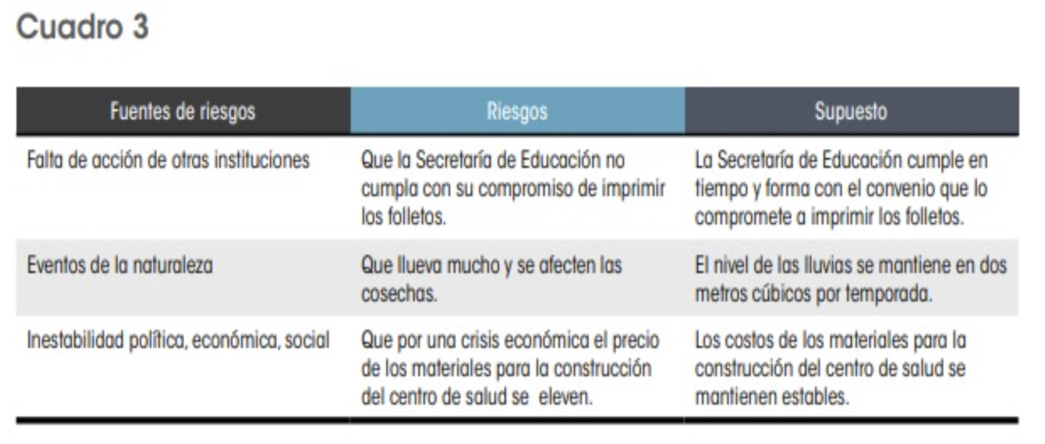 Ejemplo:

